2.3.4.1. BUG RAPORU
ID | BUG - 006 [UA - SU]
Reporter: | Beril Z. Ovayurt | Assignee: |  | Status:
Type: | Functional | Severity: | Minor | Priority: | Medium
Environment: | Windows 11 Home Single Language 64 bit, Chrome Sürüm 141.0.7390.122
Summary: | Parola şartları verilen yönergeden farklıdır
Description: | Sistem parolayı 8 karakter ve en az 1'er adet büyük, küçük harf ve rakam içerirse kabul etmektedir.
6 karakter kabul edilmemektedir. Pozitif fonksiyonel testin bug raporudur. Herbir denemede olumlu sonuç beklenmiştir.
Pre-conditions:
1 | Kullanıcı sign up formunda olmalıdır.
2
Steps to reproduce:
1 | parola 6 karakter ve en az 1 küçük, 1 büyük harf ve 1 rakam içerecek şekilde girilir.
2 | Parola 8 karakter ve sadece büyük harf içerecek şekilde girilir.
3 | Parola 8 karakter ve sadece küçük harf içerecek şekilde girilir.
4 | Parola 8 karakter ve sadece büyük ve küçük harf içerecek şekilde girilir.
5 | Parola 8 karakter ve harfler ve rakamlar ve işaretler içerecek şekilde girilir.
Actual result: Formda 6 karakter kabul edilmemekte, kriter uyarısı çıkmaktadır.
Sadece büyük harften ya da sadece küçük harften oluşan parolalar kabul edilmemekte ve kriter uyarısı vermektedir.
Sadece rakam ve işaretten veya sadece büyük ve küçük harften oluşan parolalar kabul edilmemekte ve kriter uyarısı vermektedir.

Expected result: Sadece 6 küçük harften ya da 6 büyük harften oluşan parola girildiğinde kabul edilir ve başarı modalı açılır
Sadece rakam ve işaretten veya sadece büyük ve küçük harften oluşan en az 6 karakterlik parola girildiğinde kabul edilir ve başarı modalı açılır

Attachments: | 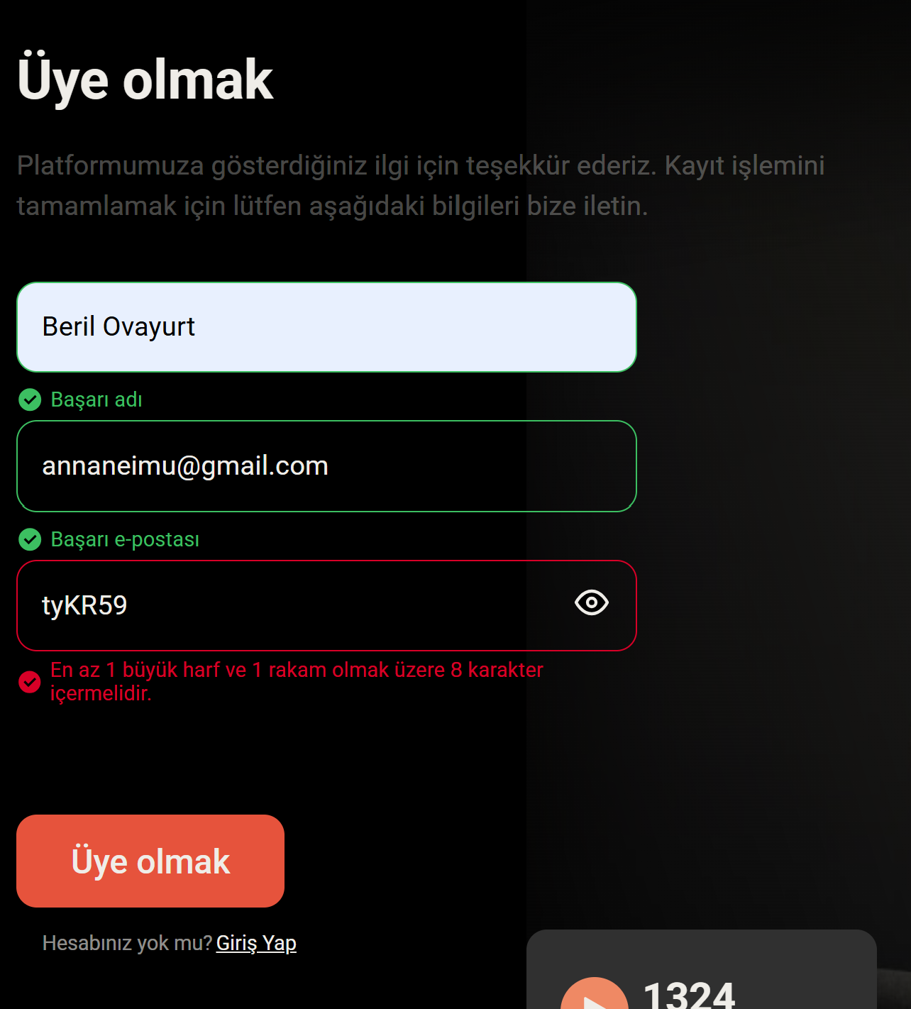
Additional info: | Parola karakter doğrulamasına yönelik test senaryoları, karakter doğrulama davranışını uzunluk doğrulamasından bağımsız değerlendirebilmek amacıyla 8 karakter kullanılarak yürütülmüştür. Proje gereksinimlerine göre minimum parola uzunluğu 6 karakterdir. Ancak mevcut uygulama en az 8 karakter zorunluluğu getirdiğinden, 6 karakter kullanıldığında karakter doğrulama senaryoları bağımsız olarak değerlendirilememektedir.

2.3.5.1. BUG RAPORU
ID | BUG - 007 [UA - SU]
Reporter: | Beril Z. Ovayurt | Assignee: |  | Status: | Yeni
Type: | Functional | Severity: | Major | Priority: | High
Environment: | Windows 11 Home Single Language 64 bit, Chrome Sürüm 141.0.7390.122
Summary: | Sign up formunda boşluk içeren parola alan altı uyarı vermemekte, kabul edilmektedir.
Description: | Geçerli bir parola karakterler arasına boşluklar koyarak girilir.
Bu durumda alan altı ipucunda "Parola başarılı" yazısı çıkmamalıdır,
Pre-conditions:
1 | Kullanıcı sign up formunda olmalıdır.
2
Steps to reproduce:
1 | HGrt7892 karakterlerinden oluşan parola aralarına boşluklar bırakılarak parola alanına yazılır
2
3
4
5
Actual result: Parola alanının altında "Parola başarılı" yazısı görülür
Parola kabul edilir
Sign up başarılı olur

Expected result: Karakterler arasında boşluklar bırakılarak yazılan parola kabul edilmez
Parola alanının altında kriter uyarısı görülmelidir
Parola kabul edilmez
Sign up butonu tıklanamaz
Attachments: | 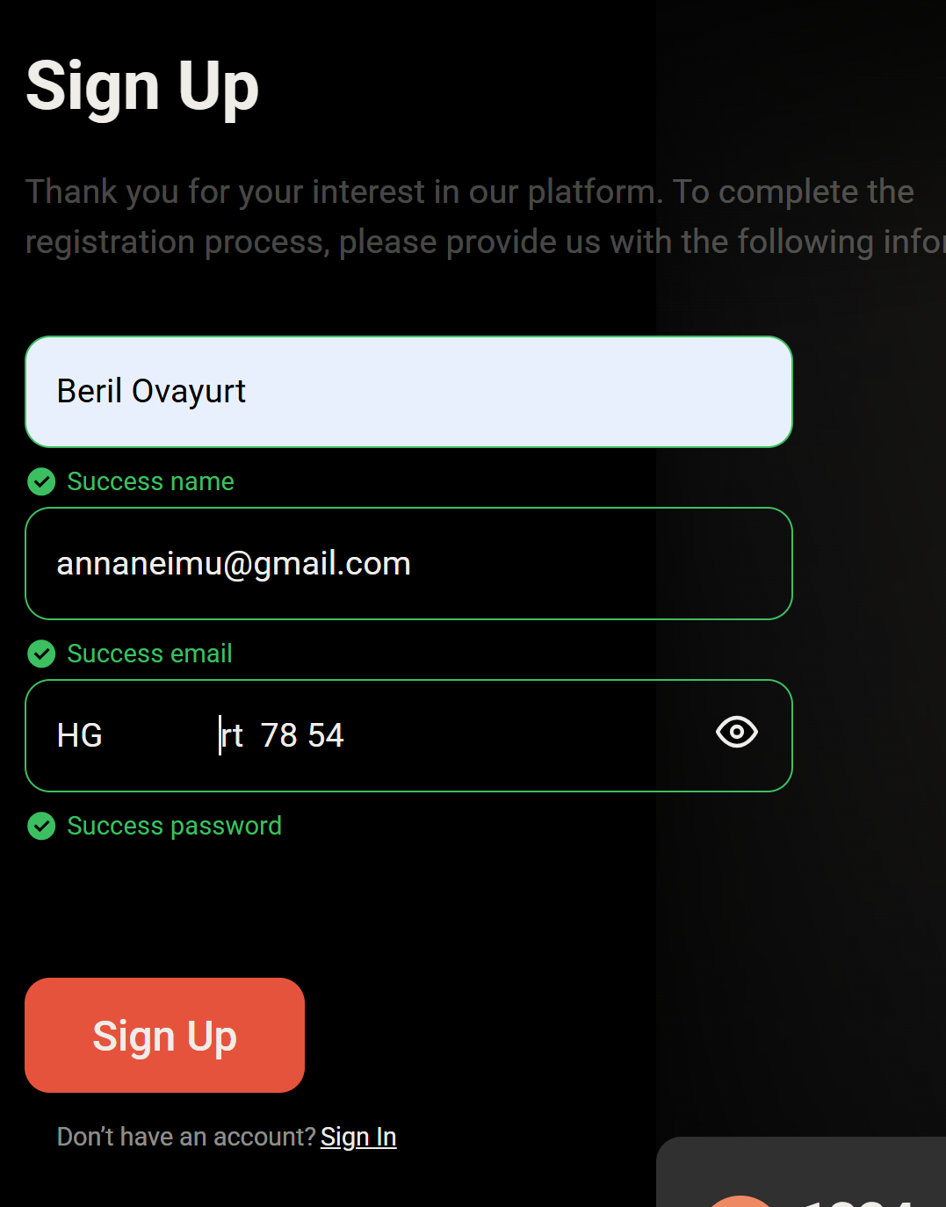
Additional info: | Parola karakter doğrulamasına yönelik test senaryoları, karakter doğrulama davranışını uzunluk doğrulamasından bağımsız değerlendirebilmek amacıyla 8 karakter kullanılarak yürütülmüştür. Proje gereksinimlerine göre minimum parola uzunluğu 6 karakterdir. Ancak mevcut uygulama en az 8 karakter zorunluluğu getirdiğinden, 6 karakter kullanıldığında karakter doğrulama senaryoları bağımsız olarak değerlendirilememektedir.

2.3.7.2. BUG RAPORU
ID | BUG - 010 [UA - SU]
Reporter: | Beril Z. Ovayurt | Assignee: |  | Status: | Yeni
Type: | Functional | Severity: | Major | Priority: | High
Environment: | Windows 11 Home Single Language 64 bit, Chrome Sürüm 141.0.7390.122
Summary: | Sign Up formunda Name alanı 2 karakterden kısa girdileri kabul etmektedir.
Description: | Name alanına tek karakter girilerek test edilmiştir.
Name alanı, proje gereksinimlerine aykırı olarak 2 karakterden kısa girdileri kabul etmektedir. Tek karakter girildiğinde sistem alan doğrulamasını başarılı olarak değerlendirmektedir.
Pre-conditions:
1 | Sgn up formu sayfası açık olmalıdır
2 | Sign up formu doldurulabilir olmalıdır
Steps to reproduce:
1 | Name alanına 1 adet latince karakter girilmiştir
2
3
Actual result: İsim alanının altında yeşil renkte "İsim başarılı" ipucu yazısı görüntülenmiştir.
Sign up başarılı olmuştur.

Expected result: İsim alanının altında kırmızı renkte kriter ipucu yazısı görülmeliydi.
Kayıt işlemi gerçekleştirilememelidir.

Attachments: | 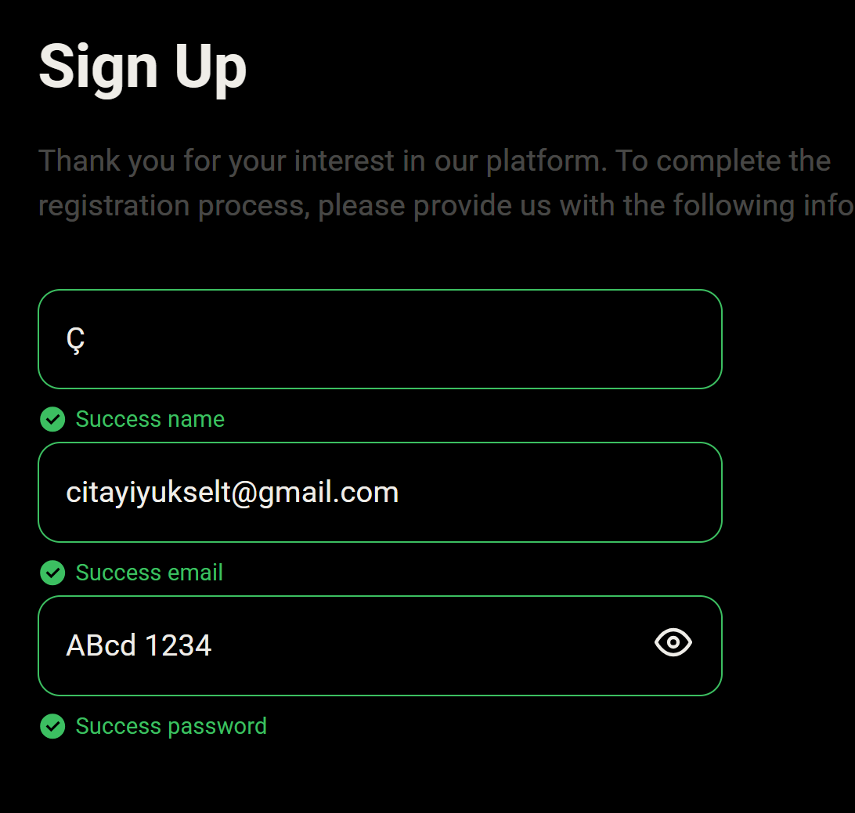
Additional info:

